Testing Report
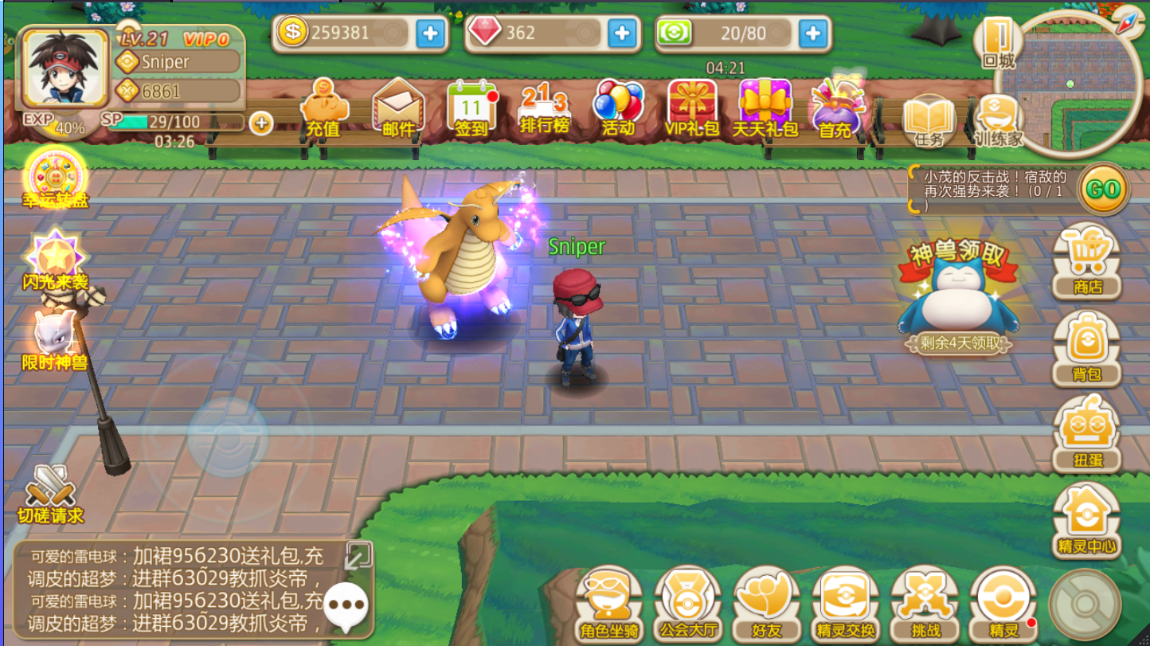
 | Game Title |  | POKEMON REWORK

 | Thể loại |  | Thẻ Bài - Nhập Vai - Chiến Thuật
 | Link |  | http://www.9game.cn/koudaiyaoguaizhongzhi/
 | Độ tuổi, giới tính phù hợp |  | 14 ~ 28
 | Người test |  | Nhân
 | Ngày test |  | 29/8/2016
 | Tổng thời gian test (yêu cầu 9 xác) |  | 12h
 | Bối cảnh |  | Pokemon
 | Thể loại hình ảnh trong game |  | Chibi - 3D
 | Thể loại game (Client/Web/Mobile) |  | Mobile
 | Hệ điều hành (Mobile) |  | Android / IOS
 | Dung lượng (Mobile) |  | 212 MB
 | Icon (Mobile)

 | Đã publish tại các quốc gia nào |  | Số lượng server | CCU (hỏi đối tác)
 | Korea
 | China |  | 120
 | Taiwan
 | Offical Server

P2 | Cảm giác sau khi chơi game 10 phút
 | Đồ họa game đẹp, giao diện bắt mắt, tạo hình pokemon giống với cốt truyện.
 | Lối chơi có nhiều điểm tương đồng với lối chơi truyền thống của Pokemon trên hệ máy Game Boy Adventure
 | Hiệu ứng đòn đánh và kĩ năng của pokemon đẹp

 | Cảm giác sau khi chơi 1h
 | Game dễ chơi, rất hấp dẫn và thu hút
 | Người chơi có thể khiêu chiến các NPC nhiệm vụ để tăng level hoặc là đi rong ruổi bắt pokemon theo từng map
 | Hệ thống pokemon rất nhiều 251 ( đang update thêm )
 | Người chơi có thể tương tác với nhau bằng cách chạm vào nhân vật rồi chọn xem thông tin hoặc khiên chiến

 | Cảm giác sau khi chơi 5h
 | Hơi khó chịu vì game nhanh hết thể lực (khiêu chiến NPC) và hoạt lực (bắt pkm)
 | Hơi ít hệ thống tương tác người chơi với nhau, hiện tại chỉ có tính năng pvp tự do và pvp đấu trường
 | Tính năng để thu thập pokemon nhiều, đòi hỏi phải đầu tư thời gian và công sức.
 | Khả năng giữ chân người chơi trong game chưa tốt cho lắm ( tối đa 3h là đã hoàn thành hết nhiệm vụ )

 | Game có thu hút để tiếp tục chơi hay không ? |  |  | Có

P 3 | Game có gì hay ?
 | Tạo hình giao diện, nhân vật và pokemon bắt mắt
 | Hiệu ứng đòn đánh và kĩ năng đẹp, số lượng pokemon nhiều nên số lượng kĩ năng cũng phong phú
 | Cách chơi giống GBA tạo sự khác biệt với các tựa game thẻ bài cùng loại, và cho người chơi cảm giác quen thuộc
 | Tính năng dàn trải đều qua các mốc level để người chơi có thể trải nghiệm
 | Có hệ thống ngoại trang, thú cưỡi, thu thập huân chương giống với cốt truyện tạo sự thích thú cho người chơi

 | Game có điểm gì chưa ổn ?
 | Vì cách chơi giống GBA nên cũng dễ khiến cho người chơi cảm tưởng là game offline
 | Nên bổ sung thêm các tính năng đòi hỏi sự góp sức từ cộng đồng như BOSS Thế Giới, phụ bản tổ đội

 | Các sản phẩm cùng thể loại ở thị trường VN
 | Pocket Đại Chiến (Ra mắt tháng 01/2016)

 | Tính năng nào quan trọng cần cập nhật ở phiên bản tiếp theo ?
 | Boss Thế Giới

 | Tại sao lại cần tính năng này ?
 | Tạo tính cộng đồng, cho toàn bộ người chơi góp sức hạ gục Boss

 | Mức độ nhiệm vụ phải làm ?
 | Nhiều và liên tục

 | Số lượng NPC ?
 | Nhiều không tính được

 | Số lượng Map ?
 | Nhiều

 | Mức độ nhiều của quái ?
 | Nhiều

 | Có bao nhiêu hệ thống đánh nhau ? Gồm những hệ thống gì
 | 2 hệ thống bao gồm : Trung Tâm Đối Chiến và Giao đấu tự do

 | Có thể tham gia ở level bao nhiêu ? Đánh nhau có cảm giác sướng không ?
 | Level 10 có thể tham gia; cảm giác rất hồi hộp và phấn khích vì phải thay đổi pokemon và chiến thuật liên tục tùy vào từng trận đấu

 | Hệ thống bạn bè, chat, gửi thư, tặng quà trong game có không ? Như thế nào ?
 | Có hệ thống bạn bè, chat, tặng thể lực

 | Số lượng item bán trong cash shop và mức độ ảnh hưởng của cashop shop đến game
 | Chia làm Shop thường và Shop VIP; ảnh hưởng lớn đến gameplay

 | Bạn cần mua item gì trong đó ?
 | Chủ yếu là Pokeball và các lại thuốc phục hồi máu và mana cho pokemon

 | Nêu tên và tác dụng của 5 món item quan trọng trong cash shop
 | Pokeball, thuốc hồi HP, thuốc hồi PP, candy kinh nghiệm, pokedes

P 5 | Đánh giá tổng thể |  | 55

 | Kết luận cuối cùng |  | Forget It
 |  |  | Test More
 |  |  | Must buy | x

 | Graphics – Sounds – Performance |  | Point (1~10) | (Không có thì đánh x )
 | Graphic (Maps - Background) |  | 7
 | Graphic (character & NPC & Monters) |  | 8
 | Graphic (Skills and Movements) |  | 7
 | Graphic Interface - Items - Font. |  | 7
 | Log In Screen - Create Char. |  | 6
 | Music - Sound - Emotion |  | 7
 | Đồ họa phù hợp cho thị trường VN |  | 7
 | Phù hợp cho mọi lứa tuổi |  | 7
 | Total |  | 56

 | Features & Game Play |  | Point (1~10) | (Không có thì đánh x )
 | Warfare (Guild, Nation War, Instance) functions |  | 7
 | Many PvP / PK features |  | 7
 | Race/Faction - Class - Job - System Skill |  | 6
 | Social-Cummunity (Married, Guild, Master,...) |  | 6
 | Tiếp cận dễ và có hướng dẫn rõ ràng |  | 7
 | System Craft - Create - Updrage Items. |  | 7
 | Hệ thống nhiệu vụ thu hút |  | 7
 | Các tính năng lạ mà hay |  | 7
 | Total |  | 54

 | Giải thích:
 | Points |  | Meaning
 | 15 |  | Game cùi bắp
 | 20 |  | Game mì ăn liền
 | 25 |  | Game nhái chưa tới
 | 30 |  | Bình thường
 | 35 |  | Chưa phù hợp cho khách hàng VN
 | 40 |  | Nếu giá rẻ thì mua
 | 45 |  | Sẽ mua với giá hợp lý
 | 50 |  | Game có cơ hội thành công cao - cố gắng mua
 | 55 |  | Game khá tốt, chấp nhận rủi ro ==> mua luôn
 | 60 |  | Game ăn chắc - mua ngay và luôn

P 6 | SAKE ANALYSIS

 | Socializer Features - Cộng đồng |  | Killer Features - PK, PVP
 | Game có độ tương tác cộng đồng tương đối ổn |  | Có tính năng giao đấu mọi lúc mọi nơi thú vị

 | Achiever Features - Thành Tựu |  | Explorer features - Khám Phá
 | Hệ thống thành tựu cần đầu tư nhiều thời gian |  | Số lượng pokemon rất nhiều người chơi cần có thời gian để có thể khám phá được hết
 | Có nhiều hệ thống huy chương và danh hiệu

Tên game
Symbol | Ranking of SAKE | Rank
S | Socializer features | 7.5
A | Achiever features | 8
K | Killer features | 7
E | Explorer features | 9
C | Cash Shop | 6

P 7 | SCREEN SHOTS

